Tabelle1
Parameter |  |  |  |  |  |  | Parameter |  |  |  |  |  |  | Parameter
1. Durchgang ohne Wettermanipulation 250 Jahre |  |  |  |  |  |  | 1. Durchgang ohne Wettermanipulation 100 Jahre |  |  |  |  |  |  | 1. Durchgang ohne Wettermanipulation 50 Jahre
random Wetter |  |  |  |  |  |  | random Wetter |  |  |  |  |  |  | random Wetter
 | collab? | Harvest nach 250 Jahren |  |  | Line Graph | Spider Graph |  | collab? | Harvest nach 100 Jahren |  |  | Line Graph | Spider Graph |  | collab? | Harvest nach 50 Jahren |  |  | Line Graph | Spider Graph
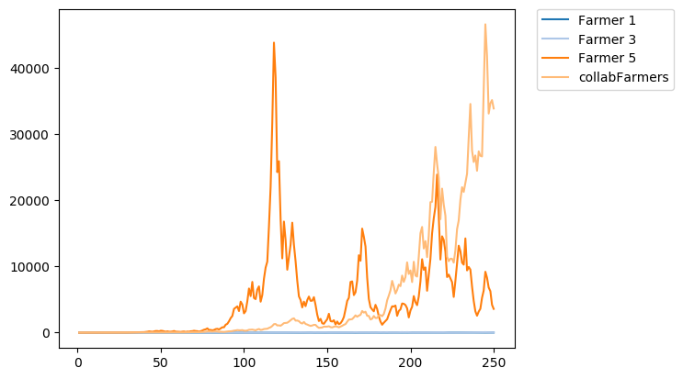
Farmer 1 |  | 12.43797 | kg | v1 |  |  | Farmer 1 |  |  | kg | v1 |  |  | Farmer 1 |  |  | kg | v1
Farmer 2 | collab | 33838.89 | kg | v1 |  |  | Farmer 2 | collab |  | kg | v1 |  |  | Farmer 2 | collab |  | kg | v1
Farmer 3 |  | 32.66748 | kg | v2 |  |  | Farmer 3 |  |  | kg | v2 |  |  | Farmer 3 |  |  | kg | v2
Farmer 4 | collab | 33838.89 | kg | v2 |  |  | Farmer 4 | collab |  | kg | v2 |  |  | Farmer 4 | collab |  | kg | v2
Farmer 5 |  | 3583.596 | kg | v3 |  |  | Farmer 5 |  |  | kg | v3 |  |  | Farmer 5 |  |  | kg | v3
Farmer 6 | collab | 33838.89 | kg | v3 |  |  | Farmer 6 | collab |  | kg | v3 |  |  | Farmer 6 | collab |  | kg | v3

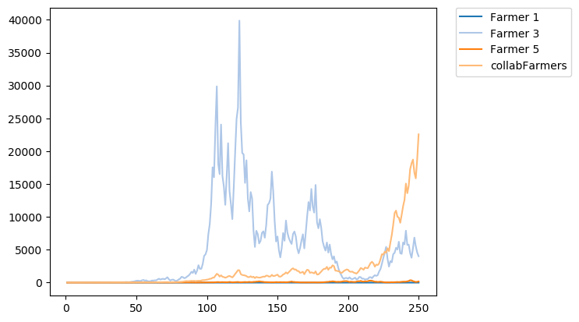
2. Durchgang ohne Wettermanipulation 250 Jahre |  |  |  |  |  |  | 2. Durchgang ohne Wettermanipulation 100 Jahre |  |  |  |  |  |  | 2. Durchgang ohne Wettermanipulation 250 Jahre
random Wetter |  |  |  |  |  |  | random Wetter |  |  |  |  |  |  | random Wetter
 | collab? | Harvest nach 250 Jahren |  |  | Line Graph | Spider Graph |  | collab? | Harvest nach 100 Jahren |  |  | Line Graph | Spider Graph |  | collab? | Harvest nach 250 Jahren |  |  | Line Graph | Spider Graph
Farmer 1 |  | 0.08477689 | kg | v1 |  |  | Farmer 1 |  |  | kg | v1 |  |  | Farmer 1 |  |  | kg | v1
Farmer 2 | collab | 22570.52 | kg | v1 |  |  | Farmer 2 | collab |  | kg | v1 |  |  | Farmer 2 | collab |  | kg | v1
Farmer 3 |  | 4021.719 | kg | v2 |  |  | Farmer 3 |  |  | kg | v2 |  |  | Farmer 3 |  |  | kg | v2
Farmer 4 | collab | 22570.52 | kg | v2 |  |  | Farmer 4 | collab |  | kg | v2 |  |  | Farmer 4 | collab |  | kg | v2
Farmer 5 |  | 169.552 | kg | v3 |  |  | Farmer 5 |  |  | kg | v3 |  |  | Farmer 5 |  |  | kg | v3
Farmer 6 | collab | 22570.52 | kg | v3 |  |  | Farmer 6 | collab |  | kg | v3 |  |  | Farmer 6 | collab |  | kg | v3

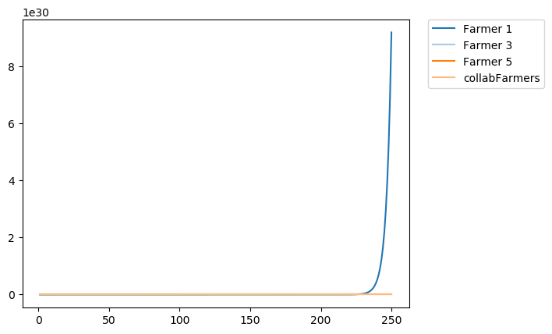
3. Durchgang mit Wettermanipulation 250 Jahre |  |  |  |  |  |  | 3. Durchgang mit Wettermanipulation 100 Jahre |  |  |  |  |  |  | 3. Durchgang mit Wettermanipulation 250 Jahre
1+2 = sun | 3+4 = cloudy | 5+6 = rain
 | collab? | Harvest nach 250 Jahren |  |  | Line Graph | Spider Graph |  | collab? | Harvest nach 100 Jahren |  |  | Line Graph | Spider Graph |  | collab? | Harvest nach 250 Jahren |  |  | Line Graph | Spider Graph
Farmer 1 |  | 9.18E+30 | kg | v1 |  |  | Farmer 1 |  |  | kg | v1 |  |  | Farmer 1 |  |  | kg | v1
Farmer 2 | collab | 36924.64 | kg | v1 |  |  | Farmer 2 | collab |  | kg | v1 |  |  | Farmer 2 | collab |  | kg | v1
Farmer 3 |  | 1.49E+15 | kg | v2 |  |  | Farmer 3 |  |  | kg | v2 |  |  | Farmer 3 |  |  | kg | v2
Farmer 4 | collab | 36924.64 | kg | v2 |  |  | Farmer 4 | collab |  | kg | v2 |  |  | Farmer 4 | collab |  | kg | v2
Farmer 5 |  | 0.0004931019 | kg | v3 |  |  | Farmer 5 |  |  | kg | v3 |  |  | Farmer 5 |  |  | kg | v3
Farmer 6 | collab | 36924.64 | kg | v3 |  |  | Farmer 6 | collab |  | kg | v3 |  |  | Farmer 6 | collab |  | kg | v3

anmerkung: spidergraph zeigt nur max 60 tage an ->
hier sind es aber pro graph 250 tage (da ja kein anderes wetter getriggert wird)

4. Durchgang mit Wettermanipulation 250 Jahre |  |  |  |  |  |  | 4. Durchgang mit Wettermanipulation 250 Jahre |  |  |  |  |  |  | 4. Durchgang mit Wettermanipulation 250 Jahre
1+2= deer | 3+4= storm | 5+6= rain
 | collab? | Harvest nach 250 Jahren |  |  | Line Graph | Spider Graph |  | collab? | Harvest nach 250 Jahren |  |  | Line Graph | Spider Graph |  | collab? | Harvest nach 250 Jahren |  |  | Line Graph | Spider Graph
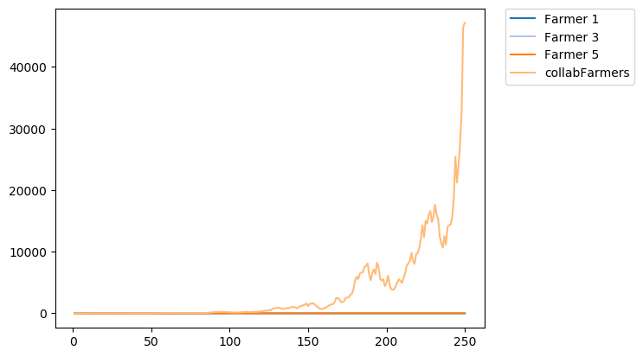
Farmer 1 |  | 1.40E-45 | kg | v1 |  |  | Farmer 1 |  |  | kg | v1 |  |  | Farmer 1 |  |  | kg | v1
Farmer 2 | collab | 47161.24 | kg | v1 |  |  | Farmer 2 | collab |  | kg | v1 |  |  | Farmer 2 | collab |  | kg | v1
Farmer 3 |  | 2.55E-26 | kg | v2 |  |  | Farmer 3 |  |  | kg | v2 |  |  | Farmer 3 |  |  | kg | v2
Farmer 4 | collab | 47161.24 | kg | v2 |  |  | Farmer 4 | collab |  | kg | v2 |  |  | Farmer 4 | collab |  | kg | v2
Farmer 5 |  | 0.0004931019 | kg | v3 |  |  | Farmer 5 |  |  | kg | v3 |  |  | Farmer 5 |  |  | kg | v3
Farmer 6 | collab | 47161.24 | kg | v3 |  |  | Farmer 6 | collab |  | kg | v3 |  |  | Farmer 6 | collab |  | kg | v3

5. Durchgang mit Wettermanipulation 250 Jahre |  |  |  |  |  |  | 5. Durchgang mit Wettermanipulation 250 Jahre |  |  |  |  |  |  | 5. Durchgang mit Wettermanipulation 250 Jahre
1+2= sun | 2+4 = rain | 5+6= deer
 | collab? | Harvest nach 250 Jahren |  |  | Line Graph | Spider Graph |  | collab? | Harvest nach 250 Jahren |  |  | Line Graph | Spider Graph |  | collab? | Harvest nach 250 Jahren |  |  | Line Graph | Spider Graph
Farmer 1 |  | 9.18E+30 | kg | v1 |  |  | Farmer 1 |  |  | kg | v1 |  |  | Farmer 1 |  |  | kg | v1
Farmer 2 | collab | 13528.76 | kg | v1 |  |  | Farmer 2 | collab |  | kg | v1 |  |  | Farmer 2 | collab |  | kg | v1
Farmer 3 |  | 0.0004931019 | kg | v2 |  |  | Farmer 3 |  |  | kg | v2 |  |  | Farmer 3 |  |  | kg | v2
Farmer 4 | collab | 13528.76 | kg | v2 |  |  | Farmer 4 | collab |  | kg | v2 |  |  | Farmer 4 | collab |  | kg | v2
Farmer 5 |  | 1.40E-45 | kg | v3 |  |  | Farmer 5 |  |  | kg | v3 |  |  | Farmer 5 |  |  | kg | v3
Farmer 6 | collab | 13528.76 | kg | v3 |  |  | Farmer 6 | collab |  | kg | v3 |  |  | Farmer 6 | collab |  | kg | v3

6. Durchgang mit Wettermanipulation 250 Jahre |  |  |  |  |  |  | 6. Durchgang mit Wettermanipulation 250 Jahre |  |  |  |  |  |  | 6. Durchgang mit Wettermanipulation 250 Jahre

 | collab? | Harvest nach 250 Jahren |  |  | Line Graph | Spider Graph |  | collab? | Harvest nach 250 Jahren |  |  | Line Graph | Spider Graph |  | collab? | Harvest nach 250 Jahren |  |  | Line Graph | Spider Graph
Farmer 1 |  |  | kg | v1 |  |  | Farmer 1 |  |  | kg | v1 |  |  | Farmer 1 |  |  | kg | v1
Farmer 2 | collab |  | kg | v1 |  |  | Farmer 2 | collab |  | kg | v1 |  |  | Farmer 2 | collab |  | kg | v1
Farmer 3 |  |  | kg | v2 |  |  | Farmer 3 |  |  | kg | v2 |  |  | Farmer 3 |  |  | kg | v2
Farmer 4 | collab |  | kg | v2 |  |  | Farmer 4 | collab |  | kg | v2 |  |  | Farmer 4 | collab |  | kg | v2
Farmer 5 |  |  | kg | v3 |  |  | Farmer 5 |  |  | kg | v3 |  |  | Farmer 5 |  |  | kg | v3
Farmer 6 | collab |  | kg | v3 |  |  | Farmer 6 | collab |  | kg | v3 |  |  | Farmer 6 | collab |  | kg | v3

1+2 startet sonnig |  | 3+4 startet mit deer |  | 5+6 startet rain
nach 50 jahren cloudy |  | nach 50 jahren storm |  | nach 50 jahren cloudy
nach 50 jahren rain |  | nach 50 jahren rain |  | nach 50 jahren storm
nach 50 jahren storm |  | nach 50 jahren cloudy |  | nach 50 jahren sun
nach 50 jahren deer |  | nach 50 jahren sun |  | nach 50 jahren deer

